2.Pivot vc
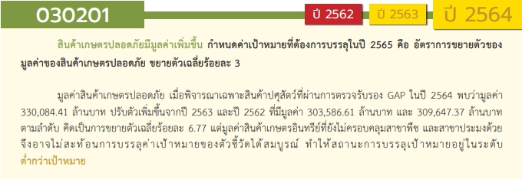
Count of ชื่อโครงการ / การดำเนินงาน | ปีงบประมาณ
นับจำนวน vc | 2559 | 2560 | 2561 | 2562 | 2563 | 2564 | 2565 | 2566 | รวมจำนวนโครงการ
030201V00 |  |  |  |  | 1 |  |  |  | 1
030201F00 |  |  |  |  | 1 |  |  |  | 1
030201V01 |  | 1 |  | 2 | 47 | 48 | 43 |  | 141
030201F0101 |  |  |  |  | 4 | 7 | 7 |  | 18
030201F0102 |  | 1 |  | 2 | 6 | 23 | 26 |  | 58
030201F0103 |  |  |  |  | 1 | 1 |  |  | 2
030201F0104 |  |  |  |  | 36 | 17 | 10 |  | 63
030201V02 | 1 | 1 | 5 | 19 | 109 | 122 | 76 | 2 | 335
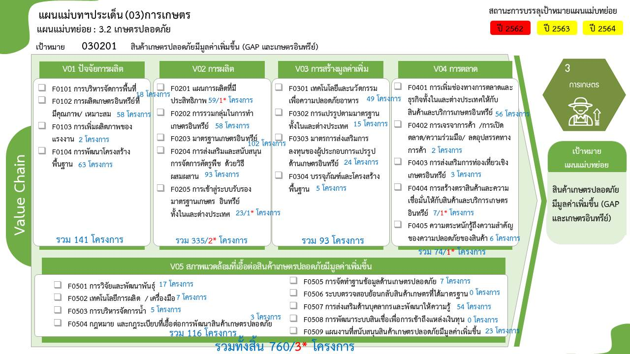
030201F0201 |  |  |  |  | 1 | 32 | 25 | 1 | 59
030201F0202 |  |  |  | 2 | 5 | 32 | 19 |  | 58
030201F0203 |  |  | 4 | 7 | 41 | 32 | 18 |  | 102
030201F0204 |  |  | 1 | 7 | 60 | 19 | 6 |  | 93
030201F0205 | 1 | 1 |  | 3 | 2 | 7 | 8 | 1 | 23
030201V03 |  |  |  | 2 | 5 | 54 | 32 |  | 93
030201F0301 |  |  |  |  |  | 28 | 21 |  | 49
030201F0302 |  |  |  | 1 | 2 | 8 | 4 |  | 15
030201F0303 |  |  |  |  |  | 17 | 7 |  | 24
030201F0304 |  |  |  | 1 | 3 | 1 |  |  | 5
030201V04 |  |  |  | 2 | 28 | 26 | 17 | 1 | 74
030201F0401 |  |  |  | 1 | 21 | 20 | 13 | 1 | 56
030201F0402 |  |  |  |  |  | 1 | 1 |  | 2
030201F0403 |  |  |  | 1 | 2 |  |  |  | 3
030201F0404 |  |  |  |  |  | 5 | 2 |  | 7
030201F0405 |  |  |  |  | 5 |  | 1 |  | 6
030201V05 |  | 1 | 2 | 17 | 50 | 33 | 13 |  | 116
030201F0501 |  |  |  | 8 | 8 |  | 1 |  | 17
030201F0502 |  | 1 |  | 1 | 2 | 2 | 1 |  | 7
030201F0503 |  |  |  |  |  | 4 | 1 |  | 5
030201F0504 |  |  |  |  | 2 | 1 |  |  | 3
030201F0505 |  |  | 1 |  | 1 | 1 | 4 |  | 7
หมายเหตุ: n* หมายถึง โครงการเพื่อขับเคลื่อนการบรรลุเป้าหมายตามยุทธศาสตร์ชาติ ประจำปีงบประมาณ พ.ศ. 2566
030201F0506
030201F0507 |  |  | 1 | 6 | 36 | 7 | 4 |  | 54
โครงการที่ไม่สอดคล้องกับองค์ประกอบและปัจจัยใดของเป้าหมายแผนแม่บทย่อย จำนวน 1 โครงการ
030201F0508
030201F0509 |  |  |  | 2 | 1 | 18 | 2 |  | 23
รวมจำนวนโครงการ | 1 | 3 | 7 | 42 | 240 | 283 | 181 | 3 | 760
*F00 หมายถึง โครงการไม่สอดคล้องกับองค์ประกอบและปัจจัยใดของเป้าหมายแผนแม่บทย่อย

4.รวม
โครงการภายใต้เป้าหมายแผนแม่บทย่อย : สินค้าเกษตรปลอดภัยมีมูลค่าเพิ่มขึ้น
โครงการที่ปรากฎเป็นโครงการที่ผ่านการอนุมัติจากผู้บริหาร (M7) ของหน่วยงานเท่านั้น (ข้อมูล ณ เดือนมีนาคม 2565)

ชื่อโครงการ / การดำเนินงาน | ปีงบประมาณ | วันที่เริ่มต้นโครงการ | วันที่สิ้นสุดโครงการ | หน่วยงานระดับกองหรือเทียบเท่า | หน่วยงานระดับกรมหรือเทียบเท่า | หน่วยงานระดับกระทรวงหรือเทียบเท่า | ประเภทโครงการ | องค์ประกอบ | ปัจจัย
โครงการยกระดับคุณภาพมาตรฐานสินค้าเกษตร | 2559 | ตุลาคม 2558 | กันยายน 2562 | กองพัฒนาระบบการรับรองมาตรฐานสินค้าประมงและหลักฐานเพื่อการสืบค้น | กรมประมง | กระทรวงเกษตรและสหกรณ์ |  | 030201V02 | 030201F0205
โครงการพัฒนาศักยภาพกระบวนการผลิตสินค้าเกษตร | 2560 | ตุลาคม 2559 | กันยายน 2564 | กองแผนงานและวิชาการ | กรมวิชาการเกษตร | กระทรวงเกษตรและสหกรณ์ |  | 030201V01 | 030201F0102
โครงการยกระดับคุณภาพมาตรฐานสินค้าเกษตร | 2560 | ตุลาคม 2559 | กันยายน 2564 | กองแผนงานและวิชาการ | กรมวิชาการเกษตร | กระทรวงเกษตรและสหกรณ์ |  | 030201V02 | 030201F0205
โครงการบริหารจัดการการผลิตสินค้าเกษตรตามแผนที่เกษตรเพื่อการบริหารจัดการเชิงรุก (Agri - Map) | 2560 | ตุลาคม 2559 | กันยายน 2564 | กองแผนงานและวิชาการ | กรมวิชาการเกษตร | กระทรวงเกษตรและสหกรณ์ |  | 030201V05 | 030201F0502
โครงการพัฒนาเกษตรกรรมยั่งยืน (ข้าวอินทรีย์) | 2561 | ตุลาคม 2560 | กันยายน 2565 | สำนักนโยบายและยุทธศาสตร์ข้าว | กรมการข้าว | กระทรวงเกษตรและสหกรณ์ |  | 030201V02 | 030201F0203
เกษตรอินทรีย์ | 2561 | ตุลาคม 2560 | กันยายน 2565 | กองแผนงาน | กรมพัฒนาที่ดิน | กระทรวงเกษตรและสหกรณ์ |  | 030201V05 | 030201F0505
โครงการพัฒนาเกษตรกรรมยั่งยืน กิจกรรมวนเกษตรในเขตปฏิรูปที่ดิน | 2561 | ตุลาคม 2560 | กันยายน 2562 | สำนักพัฒนาและถ่ายทอดเทคโนโลยี | สำนักงานปฏิรูปที่ดินเพื่อเกษตรกรรม | กระทรวงเกษตรและสหกรณ์ |  | 030201V02 | 030201F0204
โครงการเกษตรอินทรีย์ | 2561 | ตุลาคม 2560 | กันยายน 2561 | กองส่งเสริมและพัฒนาการปศุสัตว์ (กสส.) | กรมปศุสัตว์ | กระทรวงเกษตรและสหกรณ์ |  | 030201V02 | 030201F0203
โครงการยกระดับคุณภาพมาตรฐานสินค้าเกษตร | 2561 | ตุลาคม 2560 | กันยายน 2565 | สำนักนโยบายและยุทธศาสตร์ข้าว | กรมการข้าว | กระทรวงเกษตรและสหกรณ์ |  | 030201V02 | 030201F0203
ผลผลิตพัฒนาศักยภาพด้านปศุสัตว์ | 2561 | ตุลาคม 2560 | กันยายน 2565 | สำนักพัฒนาพันธุ์สัตว์ (สพพ.) | กรมปศุสัตว์ | กระทรวงเกษตรและสหกรณ์ |  | 030201V02 | 030201F0203
โครงการพัฒนาระบบบริการภาครัฐ | 2562 | ตุลาคม 2561 | กันยายน 2562 | กลุ่มยุทธศาสตร์และแผนงาน (กยผ.) | สำนักงานมาตรฐานสินค้าเกษตรและอาหารแห่งชาติ | กระทรวงเกษตรและสหกรณ์ |  | 030201V02 | 030201F0203
โครงการพัฒนาเกษตรกรรมยั่งยืน | 2562 | ตุลาคม 2561 | กันยายน 2562 | กลุ่มยุทธศาสตร์และแผนงาน (กยผ.) | สำนักงานมาตรฐานสินค้าเกษตรและอาหารแห่งชาติ | กระทรวงเกษตรและสหกรณ์ |  | 030201V05 | 030201F0507
โครงการยกระดับคุณภาพมาตรฐานสินค้าเกษตร | 2562 | ตุลาคม 2561 | กันยายน 2562 | กลุ่มยุทธศาสตร์และแผนงาน (กยผ.) | สำนักงานมาตรฐานสินค้าเกษตรและอาหารแห่งชาติ | กระทรวงเกษตรและสหกรณ์ |  | 030201V02 | 030201F0203
โครงการพัฒนาเกษตรกรรมยั่งยืน กิจกรรมส่งเสริมเกษตรอินทรีย์ในเขตปฏิรูปที่ดิน | 2562 | ตุลาคม 2561 | กันยายน 2562 | สำนักพัฒนาและถ่ายทอดเทคโนโลยี | สำนักงานปฏิรูปที่ดินเพื่อเกษตรกรรม | กระทรวงเกษตรและสหกรณ์ |  | 030201V02 | 030201F0204
โครงการยกระดับคุณภาพมาตรฐานสินค้าเกษตร(กิจกรรมพัฒนาคุณภาพสินค้าเกษตรสู่มาตรฐาน) | 2562 | ตุลาคม 2561 | กันยายน 2562 | กองแผนงาน | กรมส่งเสริมการเกษตร | กระทรวงเกษตรและสหกรณ์ |  | 030201V02 | 030201F0203
โครงการพัฒนาเกษตรกรรมยั่งยืน(กิจกรรมพัฒนาการผลิตเกษตรอินทรีย์) | 2562 | ตุลาคม 2561 | กันยายน 2562 | กองแผนงาน | กรมส่งเสริมการเกษตร | กระทรวงเกษตรและสหกรณ์ |  | 030201V05 | 030201F0507
ผลผลิตเกษตรกรได้รับการส่งเสริมและพัฒนาศักยภาพ (กิจกรรมการพัฒนาเกษตรกร) | 2562 | ตุลาคม 2561 | กันยายน 2562 | กองแผนงาน | กรมส่งเสริมการเกษตร | กระทรวงเกษตรและสหกรณ์ |  | 030201V05 | 030201F0509
โครงการพัฒนาเกษตรกรรมยั่งยืน | 2562 | ตุลาคม 2561 | กันยายน 2562 | กองนโยบายและแผนพัฒนาการเกษตร | สำนักงานเศรษฐกิจการเกษตร | กระทรวงเกษตรและสหกรณ์ |  | 030201V05 | 030201F0509
โครงการพัฒนาเกษตรกรรมยั่งยืน | 2562 | ตุลาคม 2561 | กันยายน 2562 | กองโครงการอันเนื่องมาจากพระราชดำริและกิจกรรมพิเศษ | กรมประมง | กระทรวงเกษตรและสหกรณ์ |  | 030201V02 | 030201F0202
ผลผลิตสินค้าเกษตรมีคุณภาพได้มาตรฐาน | 2562 | ตุลาคม 2561 | กันยายน 2562 | กลุ่มยุทธศาสตร์และแผนงาน (กยผ.) | สำนักงานมาตรฐานสินค้าเกษตรและอาหารแห่งชาติ | กระทรวงเกษตรและสหกรณ์ |  | 030201V02 | 030201F0205
ผลผลิตมาตรฐานสินค้าเกษตรและอาหาร | 2562 | ตุลาคม 2561 | กันยายน 2562 | กลุ่มยุทธศาสตร์และแผนงาน (กยผ.) | สำนักงานมาตรฐานสินค้าเกษตรและอาหารแห่งชาติ | กระทรวงเกษตรและสหกรณ์ |  | 030201V02 | 030201F0205
ผลผลิตหน่วยงานตรวจสอบรับรองทั้งภาครัฐและเอกชนได้รับการรับรองจาก มกอช. | 2562 | ตุลาคม 2561 | กันยายน 2562 | กลุ่มยุทธศาสตร์และแผนงาน (กยผ.) | สำนักงานมาตรฐานสินค้าเกษตรและอาหารแห่งชาติ | กระทรวงเกษตรและสหกรณ์ |  | 030201V02 | 030201F0205
โครงการพัฒนาเกษตรกรรมยั่งยืน (โครงการย่อย เกษตรอินทรีย์) ปีงบประมาณ พ.ศ. 2562 | 2562 | ตุลาคม 2561 | กันยายน 2562 | สำนักแผนงานและโครงการพิเศษ | กรมตรวจบัญชีสหกรณ์ | กระทรวงเกษตรและสหกรณ์ |  | 030201V05 | 030201F0507
โครงการพัฒนาการบริหารจัดการและเพิ่มผลผลิตทางการเกษตรปลอดภัย | 2562 | ตุลาคม 2561 | กันยายน 2562 | สำนักงานเกษตรจังหวัดสระบุรี | กรมส่งเสริมการเกษตร | กระทรวงเกษตรและสหกรณ์ |  | 030201V01 | 030201F0102
โครงการส่งเสริมการปรับเปลี่ยนการผลิตสินค้าเกษตรไปสู่สินค้าชนิดใหม่ตามศักยภาพพื้นที่ (กิจกรรมส่งเสริมการปรับเปลี่ยนการผลิตสินค้าเกษตรไปสู่สินค้าใหม่ตามศักยภาพพื้นที่ (ไม้ดอกไม้ประดับ)ภาคตะวันออกเฉียงเหนือ) | 2562 | ตุลาคม 2561 | กันยายน 2562 | กองแผนงาน | กรมส่งเสริมการเกษตร | กระทรวงเกษตรและสหกรณ์ |  | 030201V02 | 030201F0204
โครงการส่งเสริมการปรับเปลี่ยนการผลิตสินค้าเกษตรไปสู่สินค้าชนิดใหม่ตามศักยภาพพื้นที่ (กิจกรรมพัฒนาและส่งเสริมการปรับเปลี่ยนการผลิตพืชอื่นเป็นไม้ผลที่มีศักยภาพทางเศรษฐกิจภาคตะวันออกเฉียงเหนือ) | 2562 | ตุลาคม 2561 | กันยายน 2562 | กองแผนงาน | กรมส่งเสริมการเกษตร | กระทรวงเกษตรและสหกรณ์ |  | 030201V02 | 030201F0204
โครงการพัฒนาการผลิตสินค้าเกษตรและการค้าผลไม้ภาคตะวันออก(กิจกรรมพัฒนาคุณภาพการผลิตไม้ผลสู่มาตรฐานการส่งออกภาคตะวันออก) | 2562 | ตุลาคม 2561 | กันยายน 2562 | กองแผนงาน | กรมส่งเสริมการเกษตร | กระทรวงเกษตรและสหกรณ์ |  | 030201V02 | 030201F0203
โครงการพัฒนาการผลิตสินค้าเกษตรและการค้าผลไม้ภาคตะวันออก(กิจกรรมแปรรูปผลไม้เพื่อเพิ่มมูลค่าภาคตะวันออก) | 2562 | ตุลาคม 2561 | กันยายน 2562 | กองแผนงาน | กรมส่งเสริมการเกษตร | กระทรวงเกษตรและสหกรณ์ |  | 030201V03 | 030201F0302
โครงการส่งเสริมการทำเกษตรแบบผสมผสาน(กิจกรรมส่งเสริมและพัฒนาการบริหารจัดการมะพร้าวตลอดห่วงโซ่อุปทานภาคใต้) | 2562 | ตุลาคม 2561 | กันยายน 2562 | กองแผนงาน | กรมส่งเสริมการเกษตร | กระทรวงเกษตรและสหกรณ์ |  | 030201V02 | 030201F0204
โครงการสนับสนุนประชาชนบริโภคอาหารปลอดภัย (ปี 2561 – 2562 ผักผลไม้ ปี 2563 – 2564 เนื้อสัตว์และอื่น ๆ) (Q - Restaurant) | 2563 | ตุลาคม 2562 | กันยายน 2563 | กลุ่มยุทธศาสตร์และแผนงาน (กยผ.) | สำนักงานมาตรฐานสินค้าเกษตรและอาหารแห่งชาติ | กระทรวงเกษตรและสหกรณ์ |  | 030201V04 | 030201F0405
โครงการพัฒนาศักยภาพองค์กร (CB/IB) ในระดับมหาวิทยาลัย เพื่อรองรับระบบการตรวจสอบและรับรองตามมาตรฐานสินค้าเกษตร | 2563 | ตุลาคม 2562 | กันยายน 2563 | กลุ่มยุทธศาสตร์และแผนงาน (กยผ.) | สำนักงานมาตรฐานสินค้าเกษตรและอาหารแห่งชาติ | กระทรวงเกษตรและสหกรณ์ |  | 030201V02 | 030201F0203
โครงการยกระดับการผลิตสินค้าเกษตรสู่มาตรฐานความปลอดภัยตลอดห่วงโซ่การผลิต | 2563 | ตุลาคม 2562 | กันยายน 2563 | กลุ่มยุทธศาสตร์และแผนงาน (กยผ.) | สำนักงานมาตรฐานสินค้าเกษตรและอาหารแห่งชาติ | กระทรวงเกษตรและสหกรณ์ |  | 030201V02 | 030201F0203
โครงการส่งเสริมการผลิตและตลาดสินค้าเกษตรอินทรีย์ | 2563 | ตุลาคม 2562 | กันยายน 2563 | กลุ่มยุทธศาสตร์และแผนงาน (กยผ.) | สำนักงานมาตรฐานสินค้าเกษตรและอาหารแห่งชาติ | กระทรวงเกษตรและสหกรณ์ |  | 030201V04 | 030201F0405
โครงการส่งเสริมเกษตรอินทรีย์ (ภาคเหนือ) | 2563 | ตุลาคม 2562 | กันยายน 2565 | กองแผนงานและวิชาการ | กรมวิชาการเกษตร | กระทรวงเกษตรและสหกรณ์ |  | 030201V02 | 030201F0203
ผลผลิตมาตรฐานสินค้าเกษตรและอาหาร | 2563 | ตุลาคม 2562 | กันยายน 2563 | กลุ่มยุทธศาสตร์และแผนงาน (กยผ.) | สำนักงานมาตรฐานสินค้าเกษตรและอาหารแห่งชาติ | กระทรวงเกษตรและสหกรณ์ |  | 030201V02 | 030201F0203
ผลผลิตหน่วยงานตรวจสอบรับรองทั้งภาครัฐและเอกชนได้รับการรับรองจาก มกอช. | 2563 | ตุลาคม 2562 | กันยายน 2563 | กลุ่มยุทธศาสตร์และแผนงาน (กยผ.) | สำนักงานมาตรฐานสินค้าเกษตรและอาหารแห่งชาติ | กระทรวงเกษตรและสหกรณ์ |  | 030201V02 | 030201F0205
ผลผลิตสินค้าเกษตรมีคุณภาพได้มาตรฐาน | 2563 | ตุลาคม 2562 | กันยายน 2563 | กลุ่มยุทธศาสตร์และแผนงาน (กยผ.) | สำนักงานมาตรฐานสินค้าเกษตรและอาหารแห่งชาติ | กระทรวงเกษตรและสหกรณ์ |  | 030201V02 | 030201F0203
...

